圖表索引
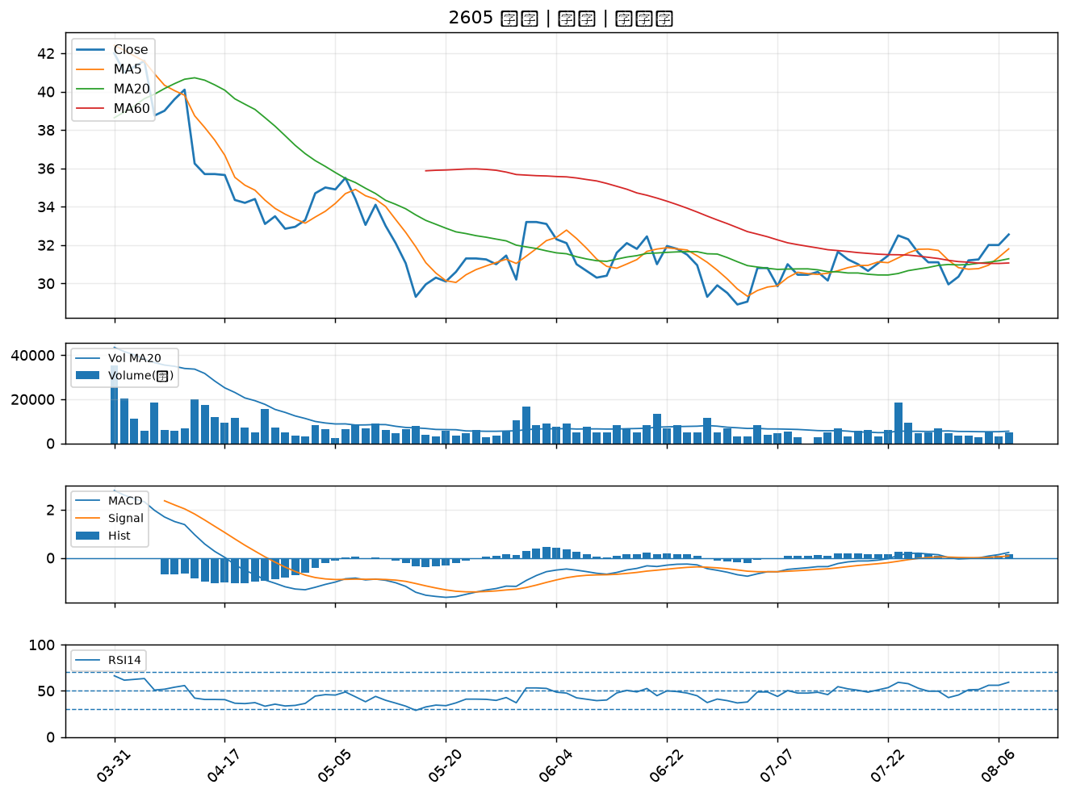
股票代號 | 股票名稱 | 市場 | 買進觀察分級 | 主力突破分數 | 圖表路徑
2031 | 新光鋼 | 上市 | A級 | 7 | output/charts/20260807/2031_新光鋼.png
2425 | 承啟 | 上市 | A級 | 4 | output/charts/20260807/2425_承啟.png
4566 | 時碩工業 | 上市 | A級 | 4 | output/charts/20260807/4566_時碩工業.png
2606 | 裕民 | 上市 | B級 | 5 | output/charts/20260807/2606_裕民.png
2010 | 春源 | 上市 | B級 | 5 | output/charts/20260807/2010_春源.png
2354 | 鴻準 | 上市 | B級 | 5 | output/charts/20260807/2354_鴻準.png
2049 | 上銀 | 上市 | B級 | 4 | output/charts/20260807/2049_上銀.png
2006 | 東和鋼鐵 | 上市 | B級 | 4 | output/charts/20260807/2006_東和鋼鐵.png
7711 | 永擎 | 上市 | B級 | 4 | output/charts/20260807/7711_永擎.png
9921 | 巨大 | 上市 | B級 | 3 | output/charts/20260807/9921_巨大.png
6177 | 達麗 | 上市 | B級 | 3 | output/charts/20260807/6177_達麗.png
3022 | 威強電 | 上市 | B級 | 3 | output/charts/20260807/3022_威強電.png
9939 | 宏全 | 上市 | B級 | 3 | output/charts/20260807/9939_宏全.png
4763 | 材料*-KY | 上市 | B級 | 3 | output/charts/20260807/4763_材料*-KY.png
3543 | 州巧 | 上市 | B級 | 3 | output/charts/20260807/3543_州巧.png
1907 | 永豐餘 | 上市 | B級 | 2 | output/charts/20260807/1907_永豐餘.png
2603 | 長榮 | 上市 | B級 | 1 | output/charts/20260807/2603_長榮.png
2637 | 慧洋-KY | 上市 | B級 | 1 | output/charts/20260807/2637_慧洋-KY.png
2618 | 長榮航 | 上市 | B級 | 1 | output/charts/20260807/2618_長榮航.png
2610 | 華航 | 上市 | B級 | 1 | output/charts/20260807/2610_華航.png
2883 | 凱基金 | 上市 | B級 | 1 | output/charts/20260807/2883_凱基金.png
2880 | 華南金 | 上市 | B級 | 1 | output/charts/20260807/2880_華南金.png
2455 | 全新 | 上市 | B級 | 1 | output/charts/20260807/2455_全新.png
2451 | 創見 | 上市 | B級 | 1 | output/charts/20260807/2451_創見.png
4967 | 十銓 | 上市 | B級 | 1 | output/charts/20260807/4967_十銓.png
2421 | 建準 | 上市 | B級 | 1 | output/charts/20260807/2421_建準.png
2362 | 藍天 | 上市 | B級 | 1 | output/charts/20260807/2362_藍天.png
2395 | 研華 | 上市 | B級 | 0 | output/charts/20260807/2395_研華.png
9945 | 潤泰新 | 上市 | B級 | 0 | output/charts/20260807/9945_潤泰新.png
2605 | 新興 | 上市 | B級 | 0 | output/charts/20260807/2605_新興.png

2031 新光鋼｜A級
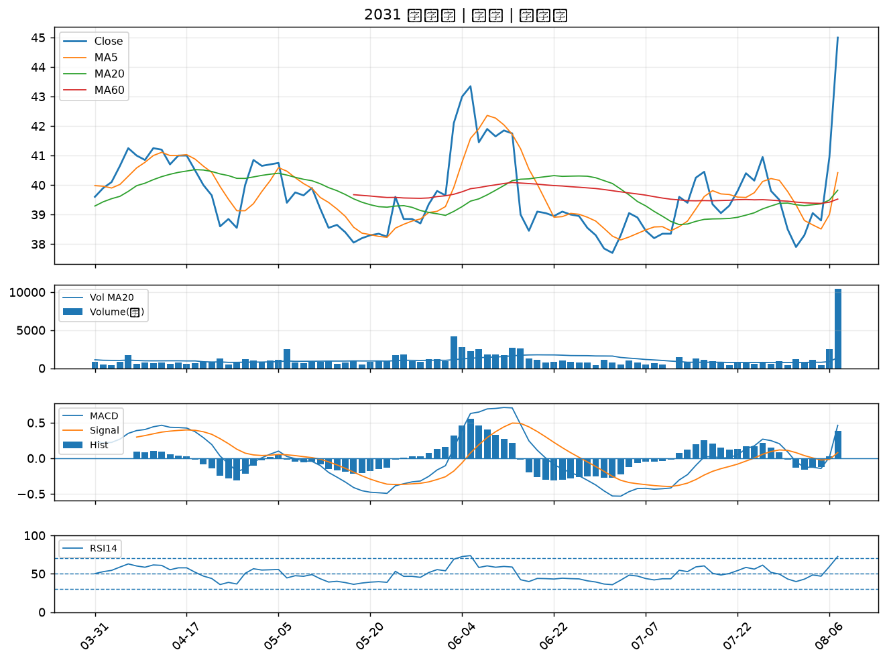

2425 承啟｜A級
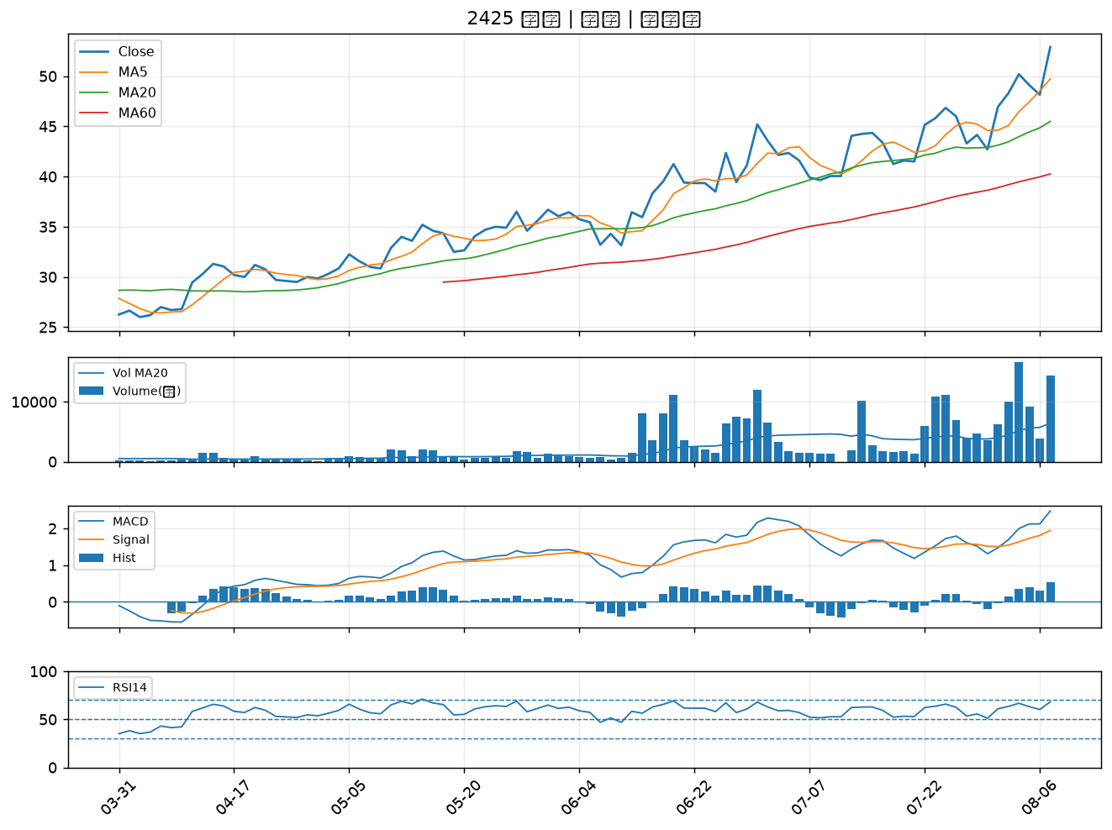

4566 時碩工業｜A級
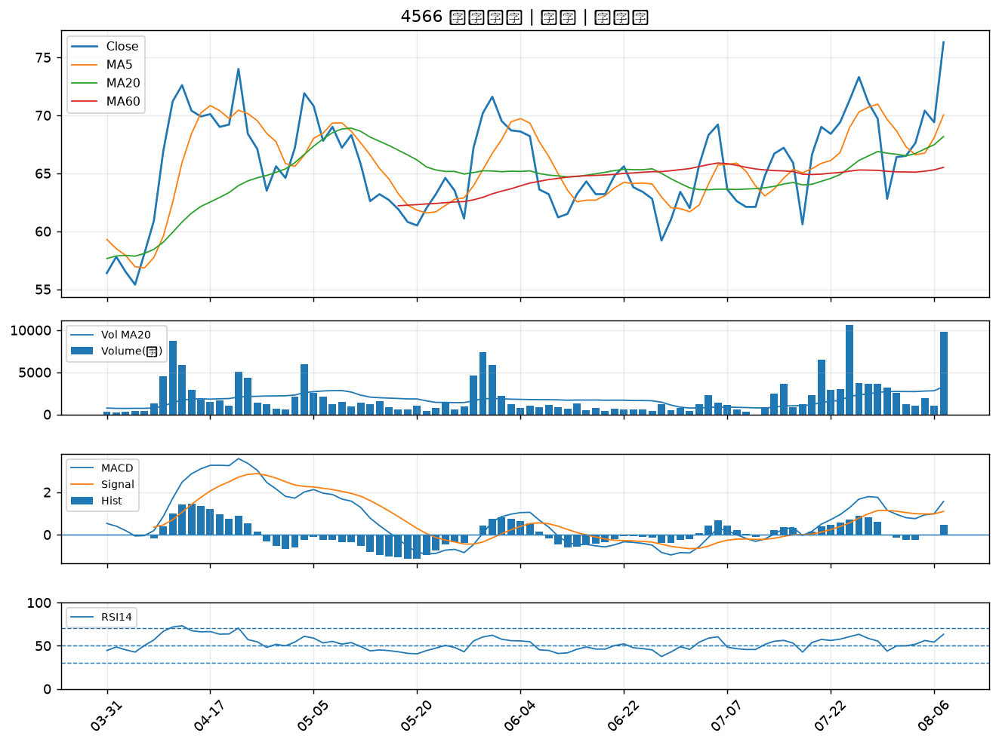

2606 裕民｜B級
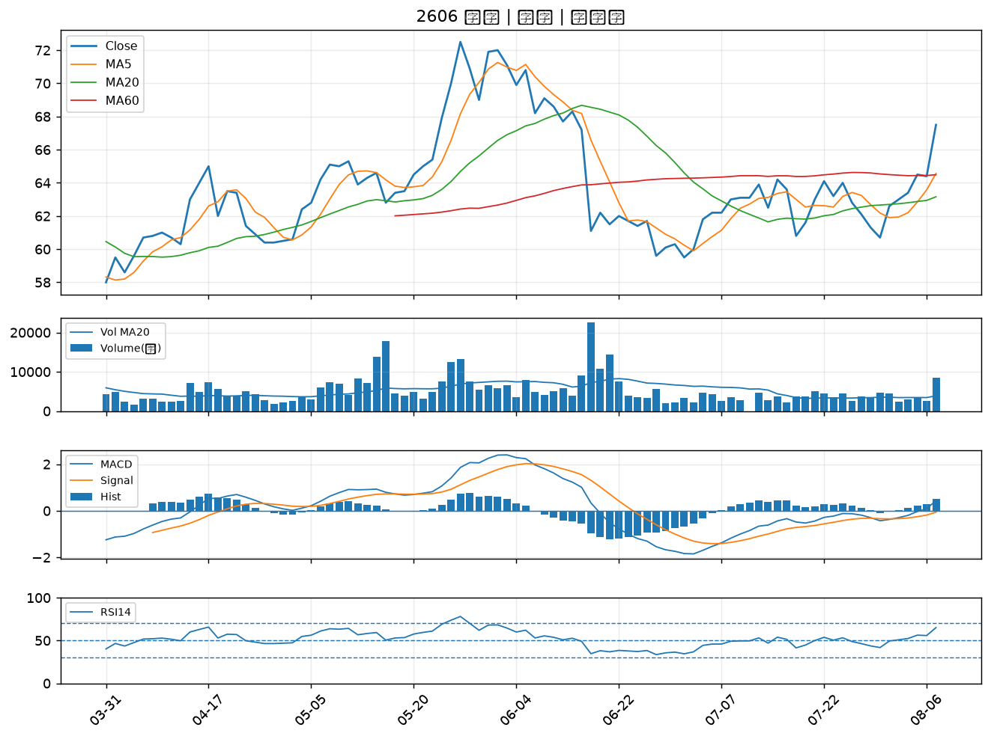

2010 春源｜B級
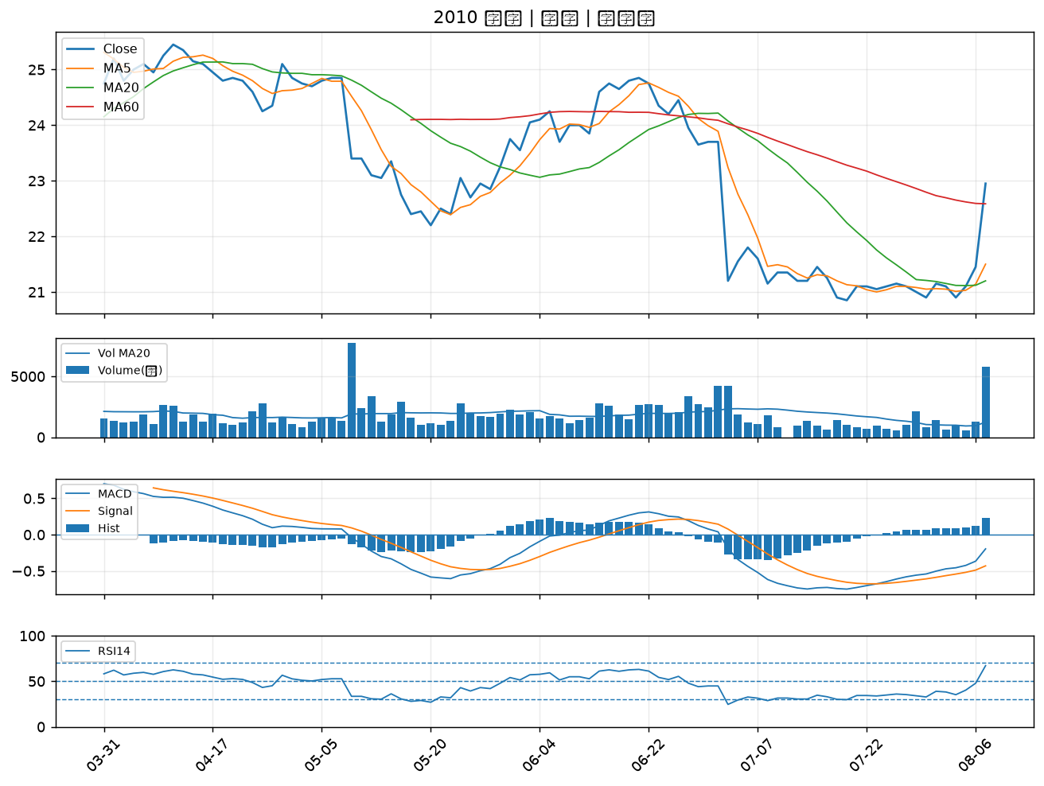

2354 鴻準｜B級
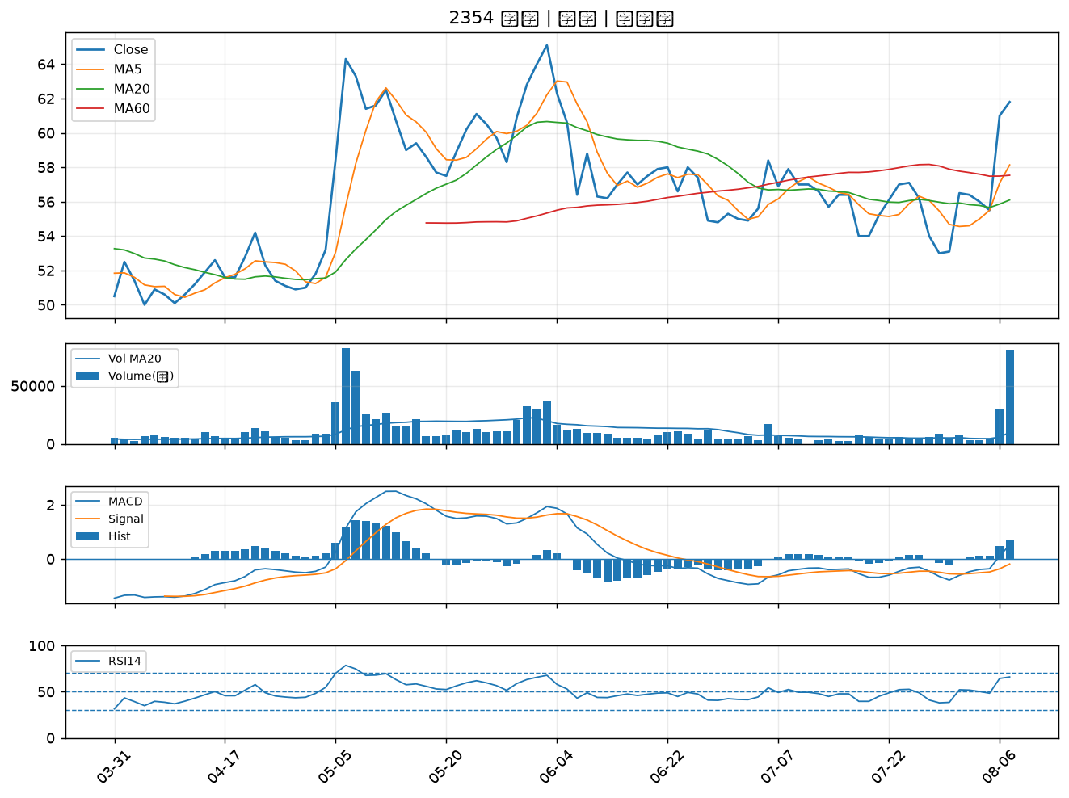

2049 上銀｜B級
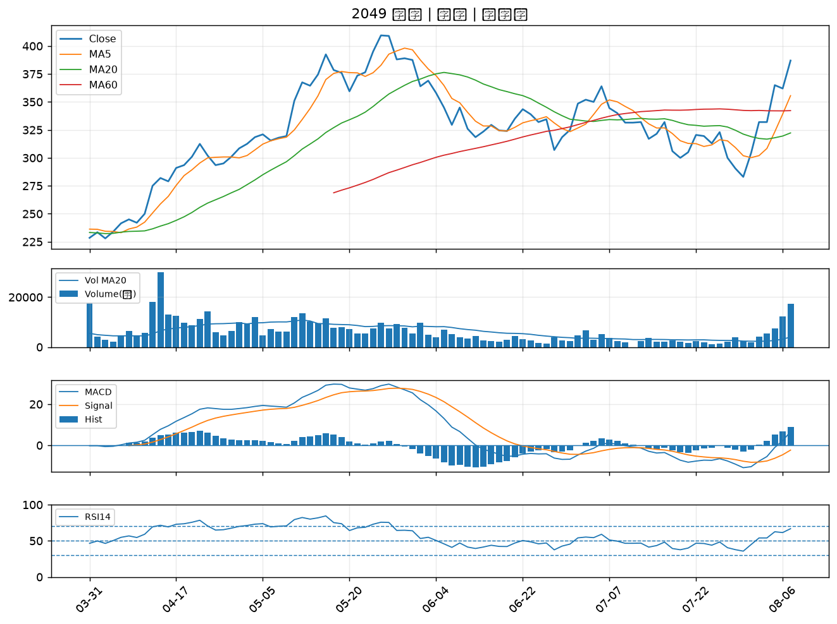

2006 東和鋼鐵｜B級
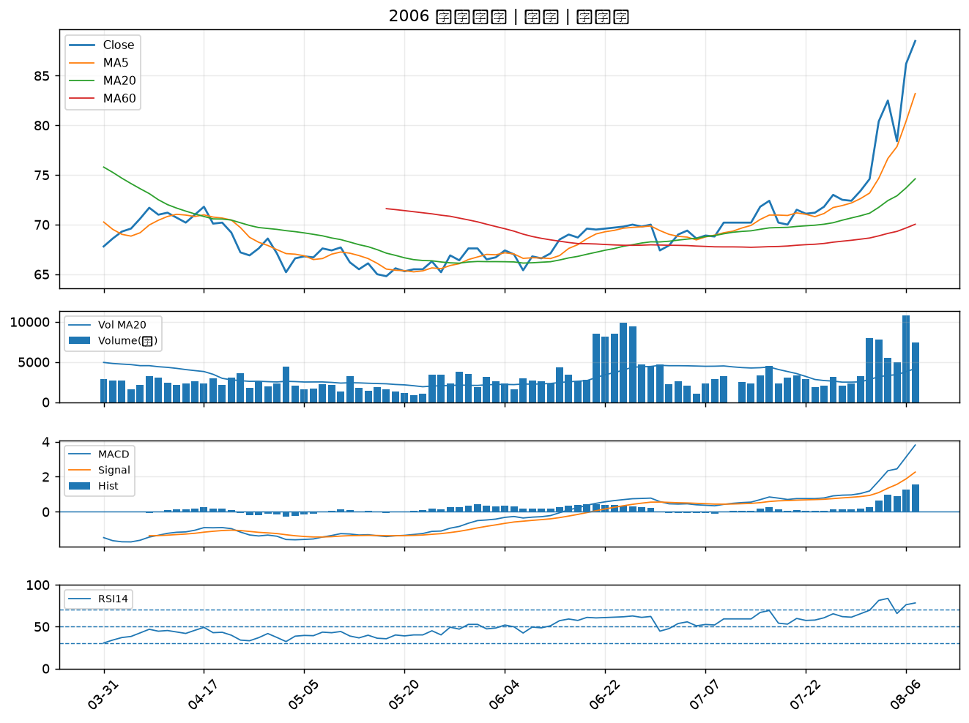

7711 永擎｜B級
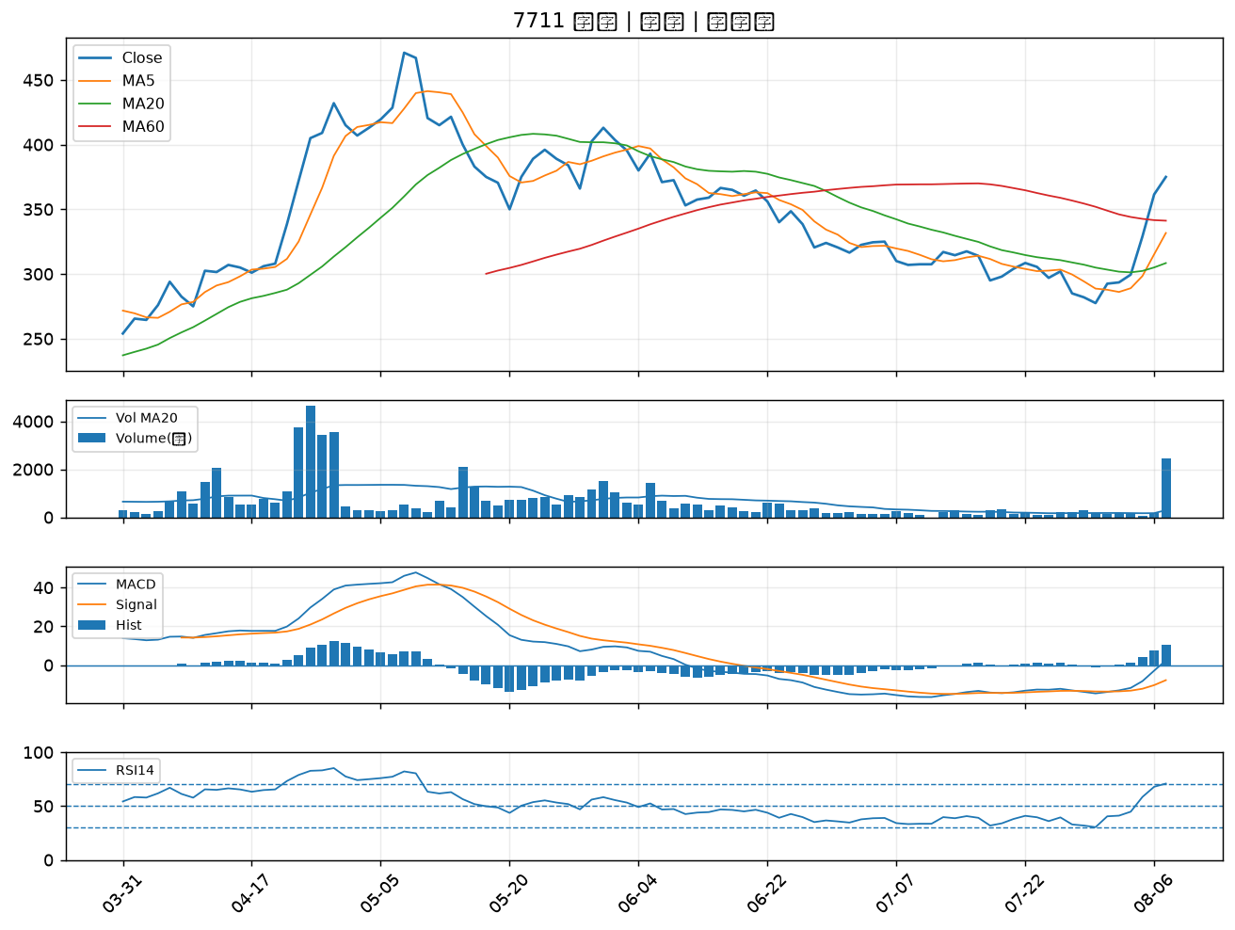

9921 巨大｜B級
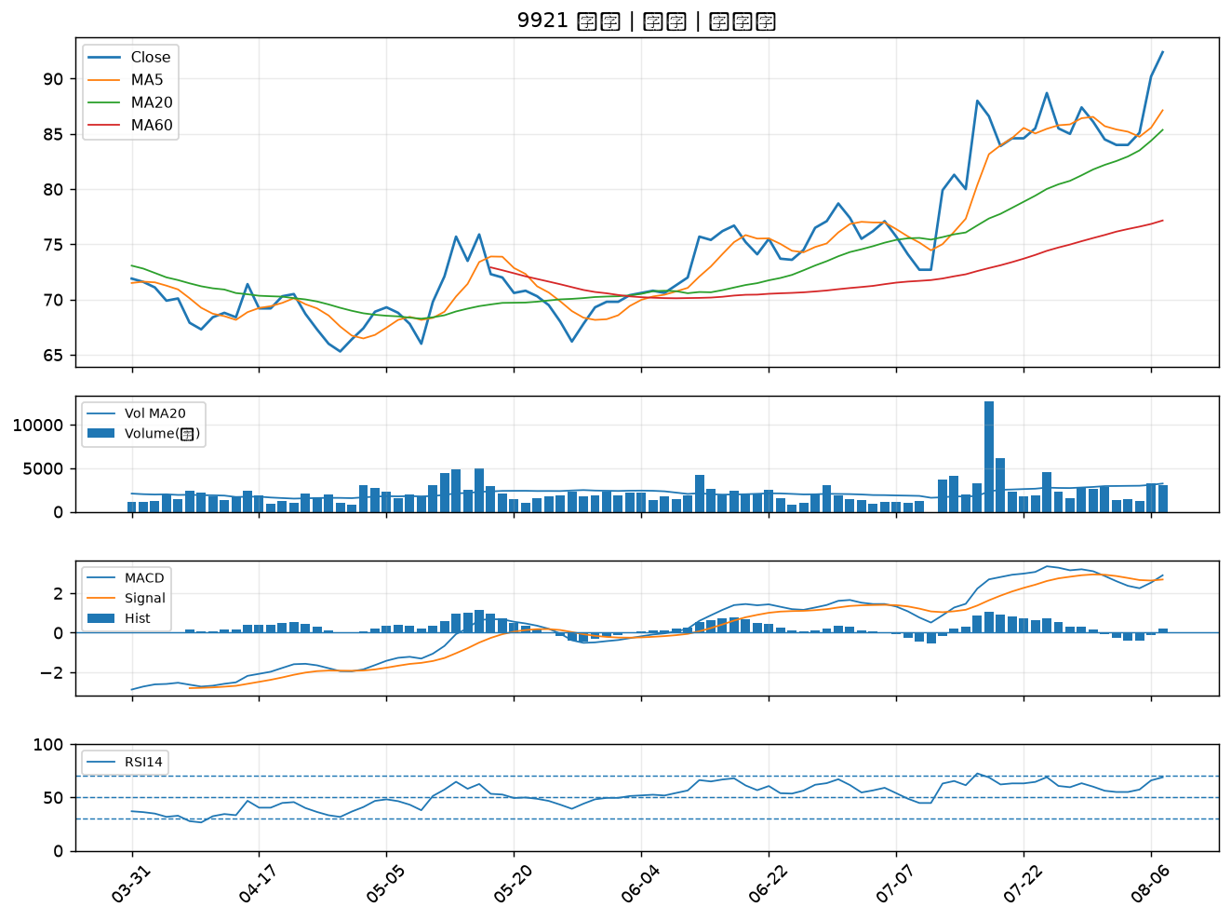

6177 達麗｜B級
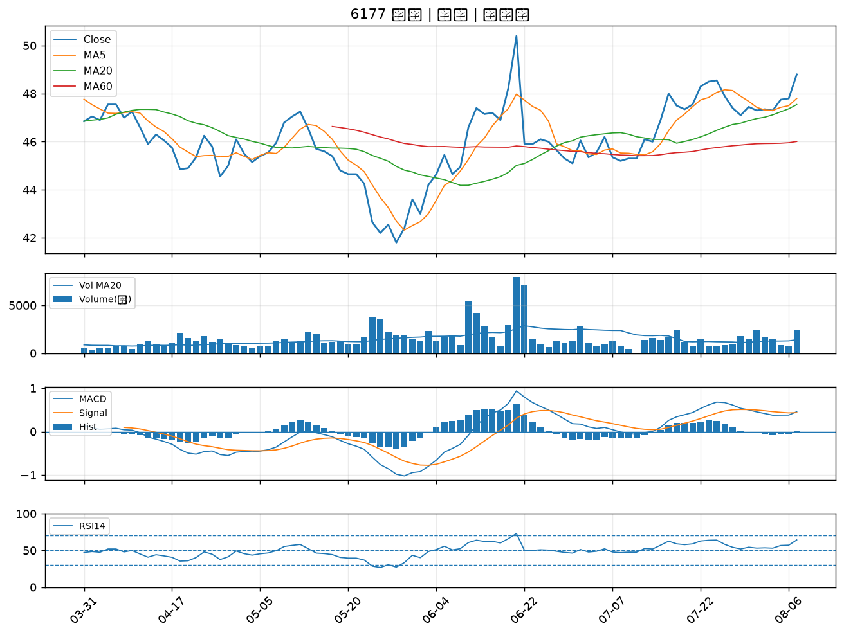

3022 威強電｜B級
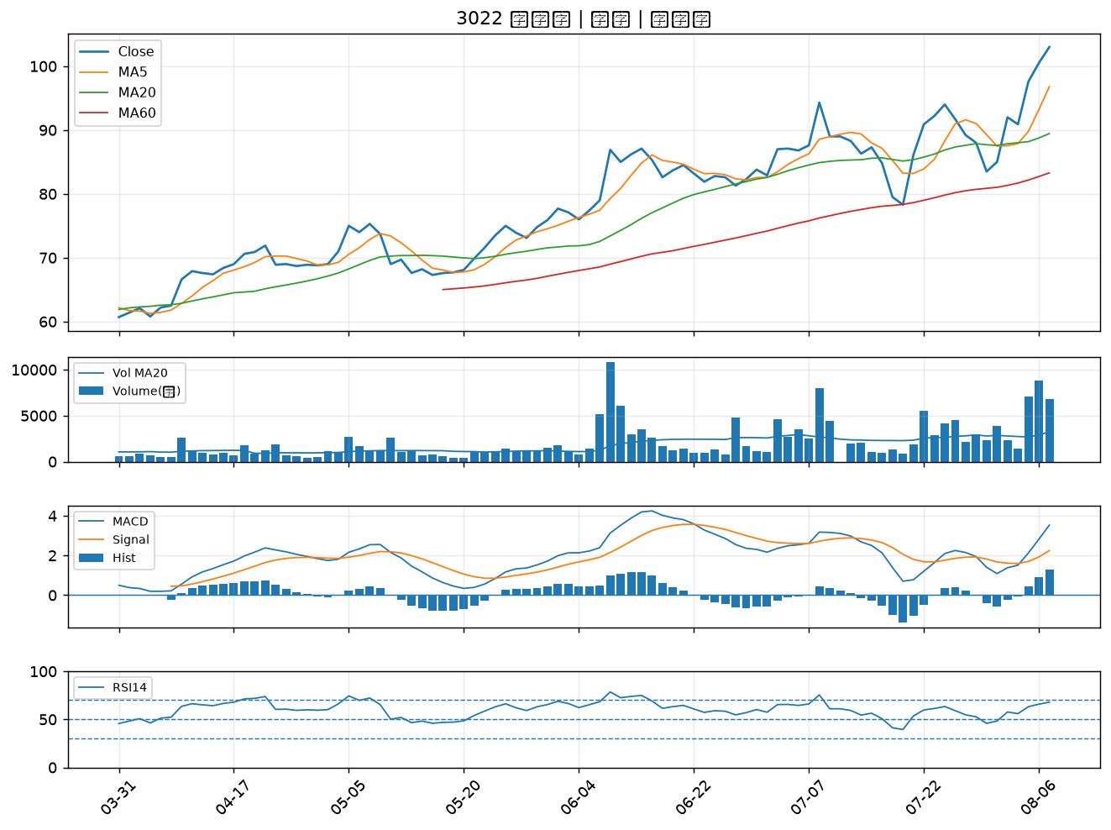

9939 宏全｜B級
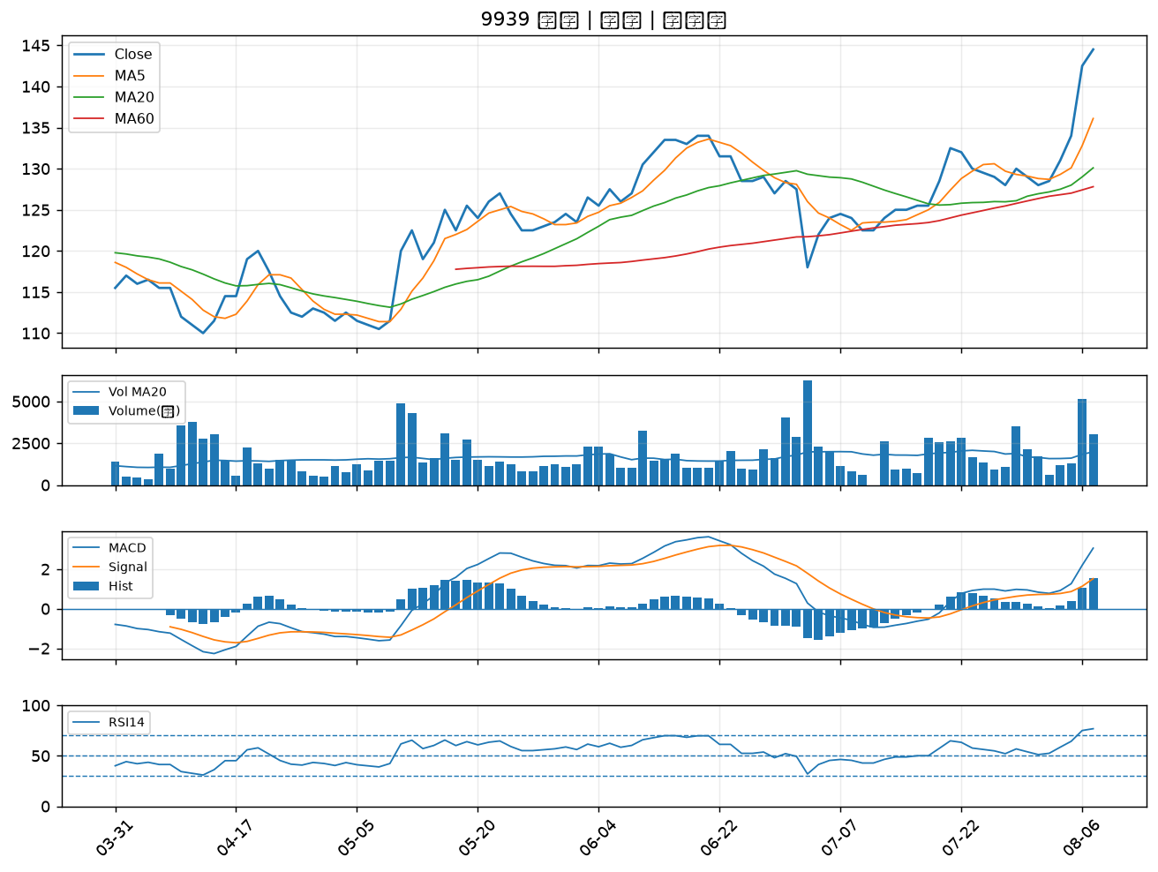

4763 材料*-KY｜B級
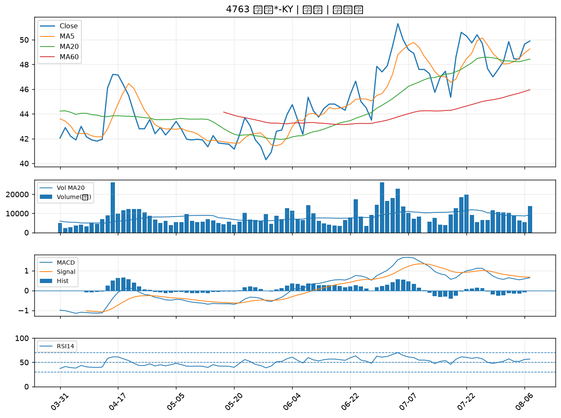

3543 州巧｜B級
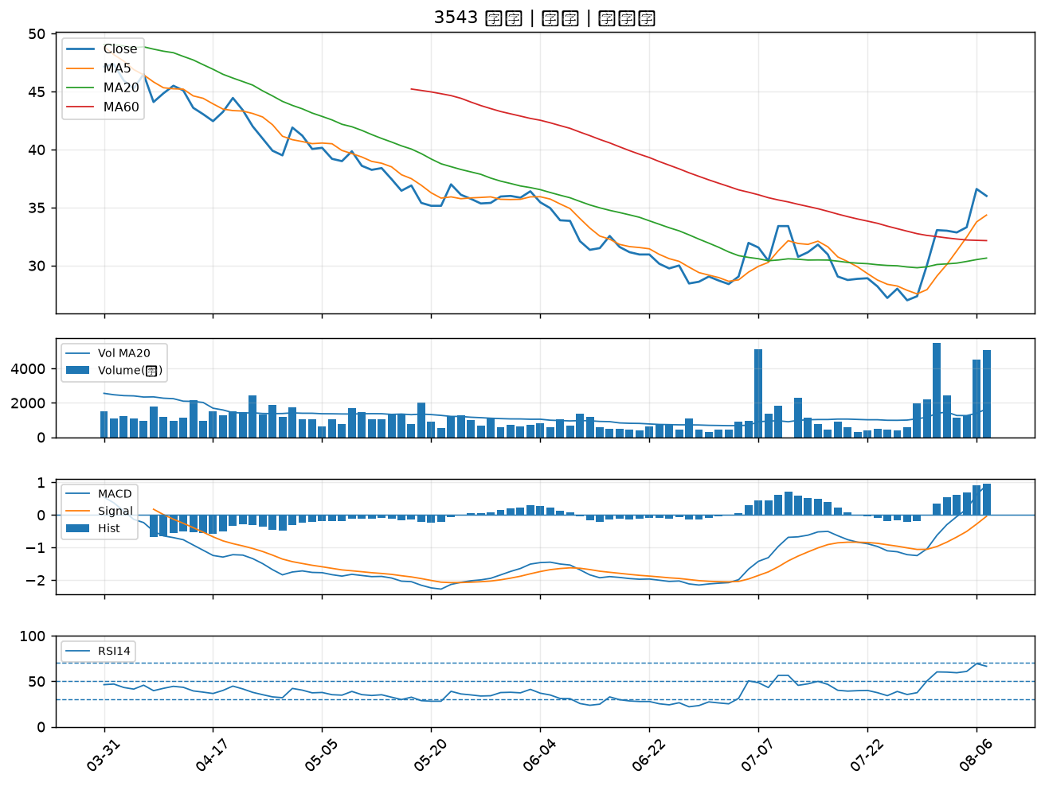

1907 永豐餘｜B級
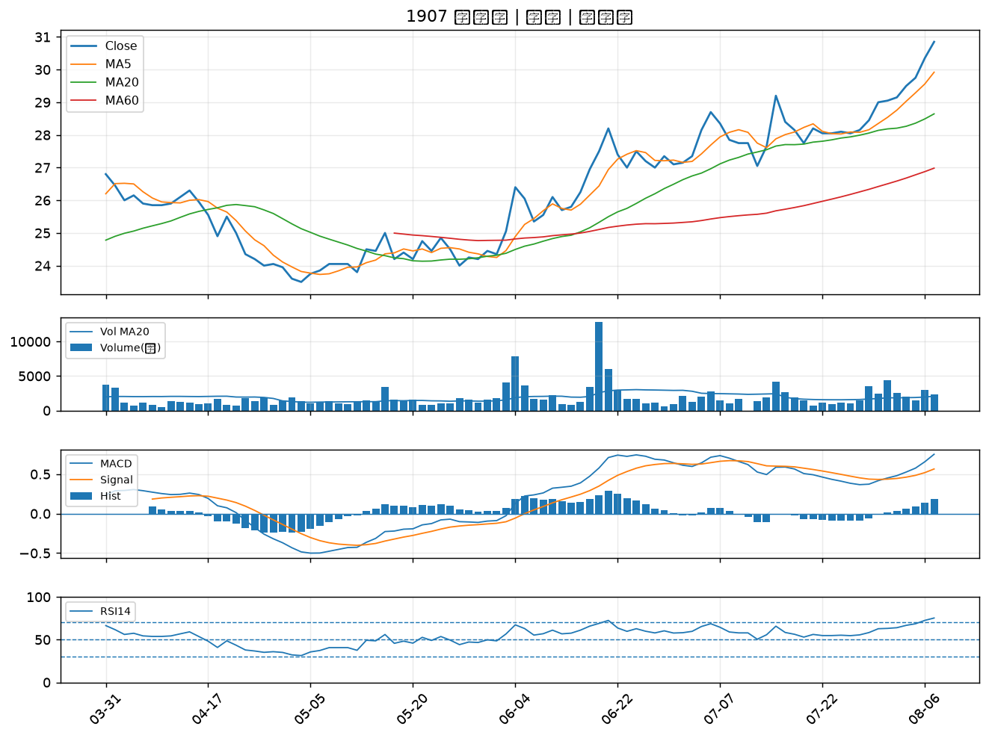

2603 長榮｜B級
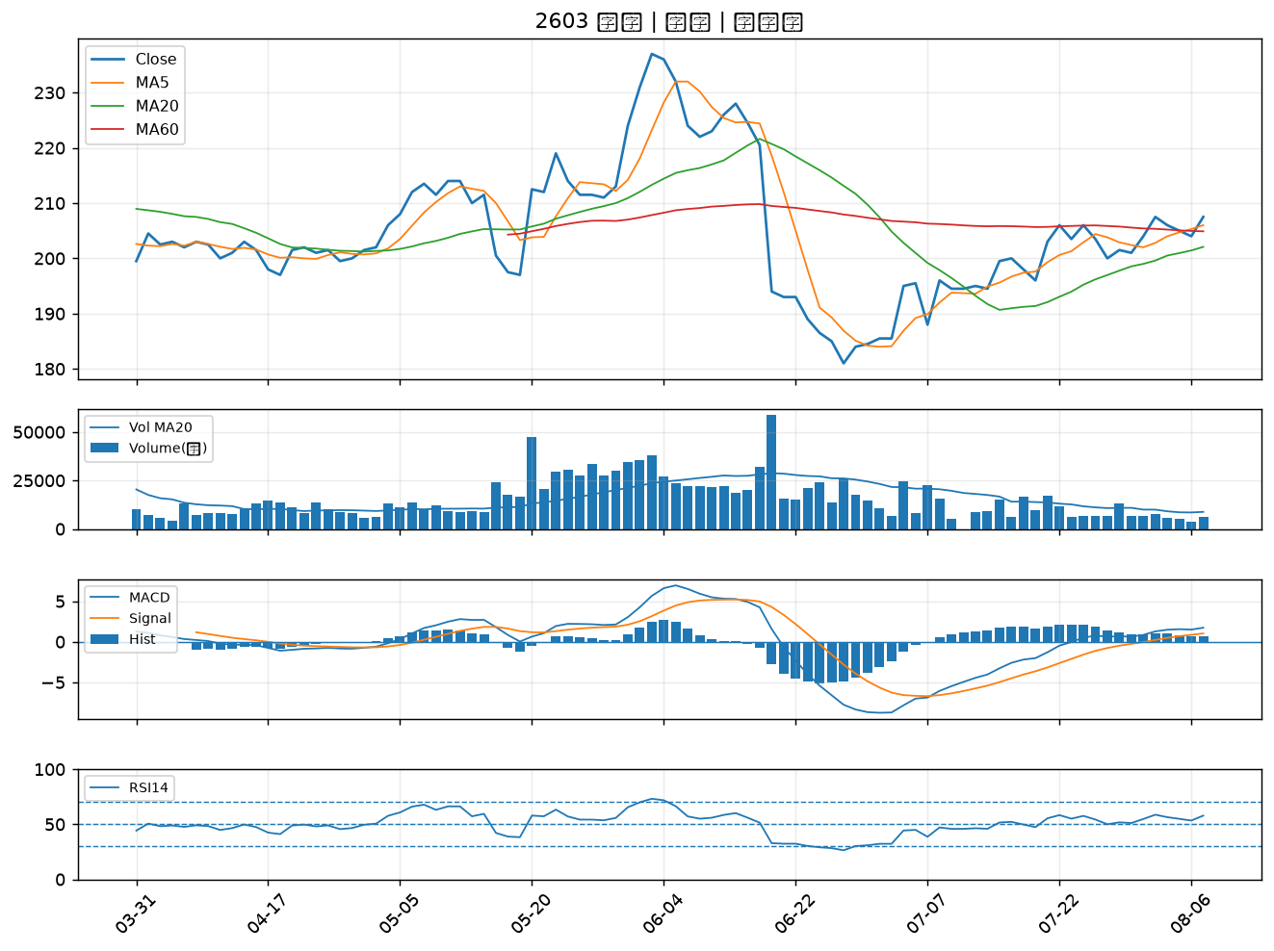

2637 慧洋-KY｜B級
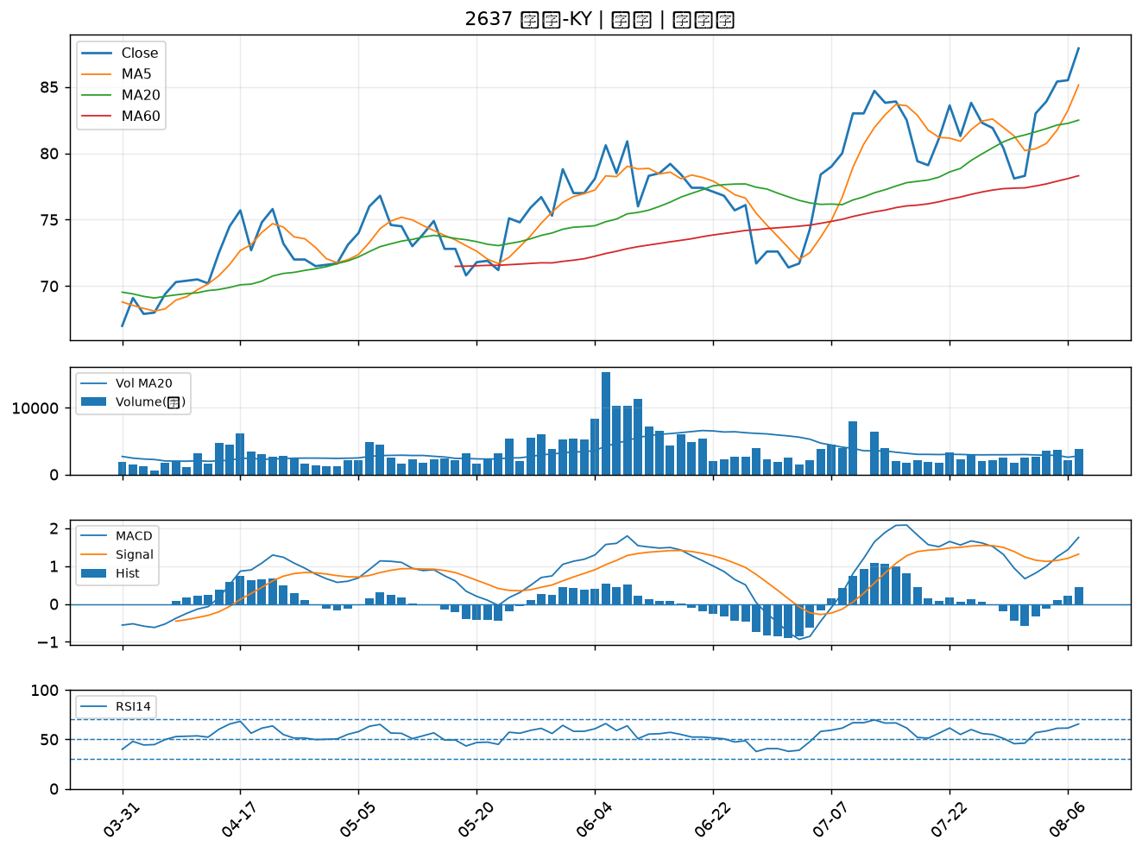

2618 長榮航｜B級
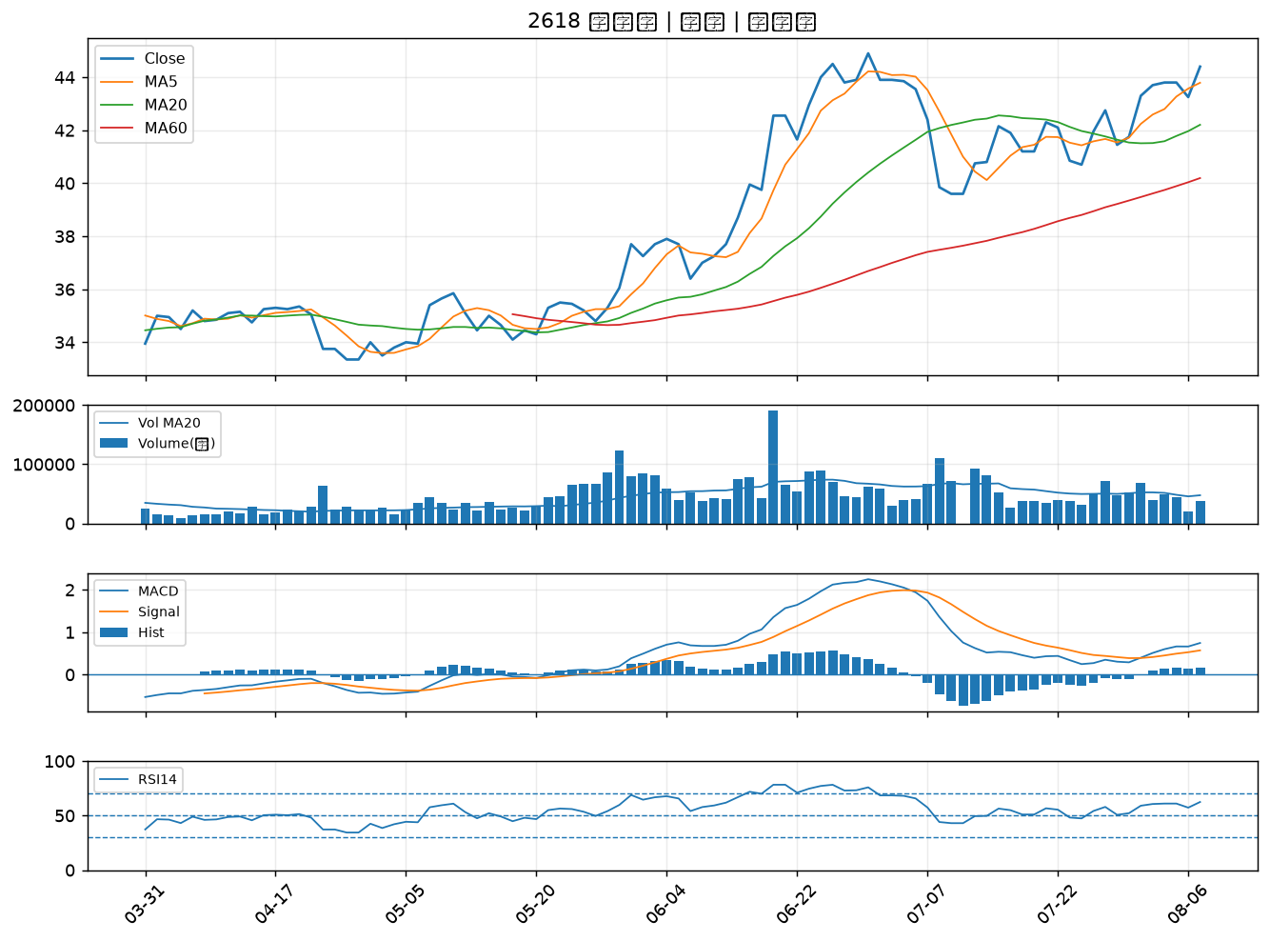

2610 華航｜B級
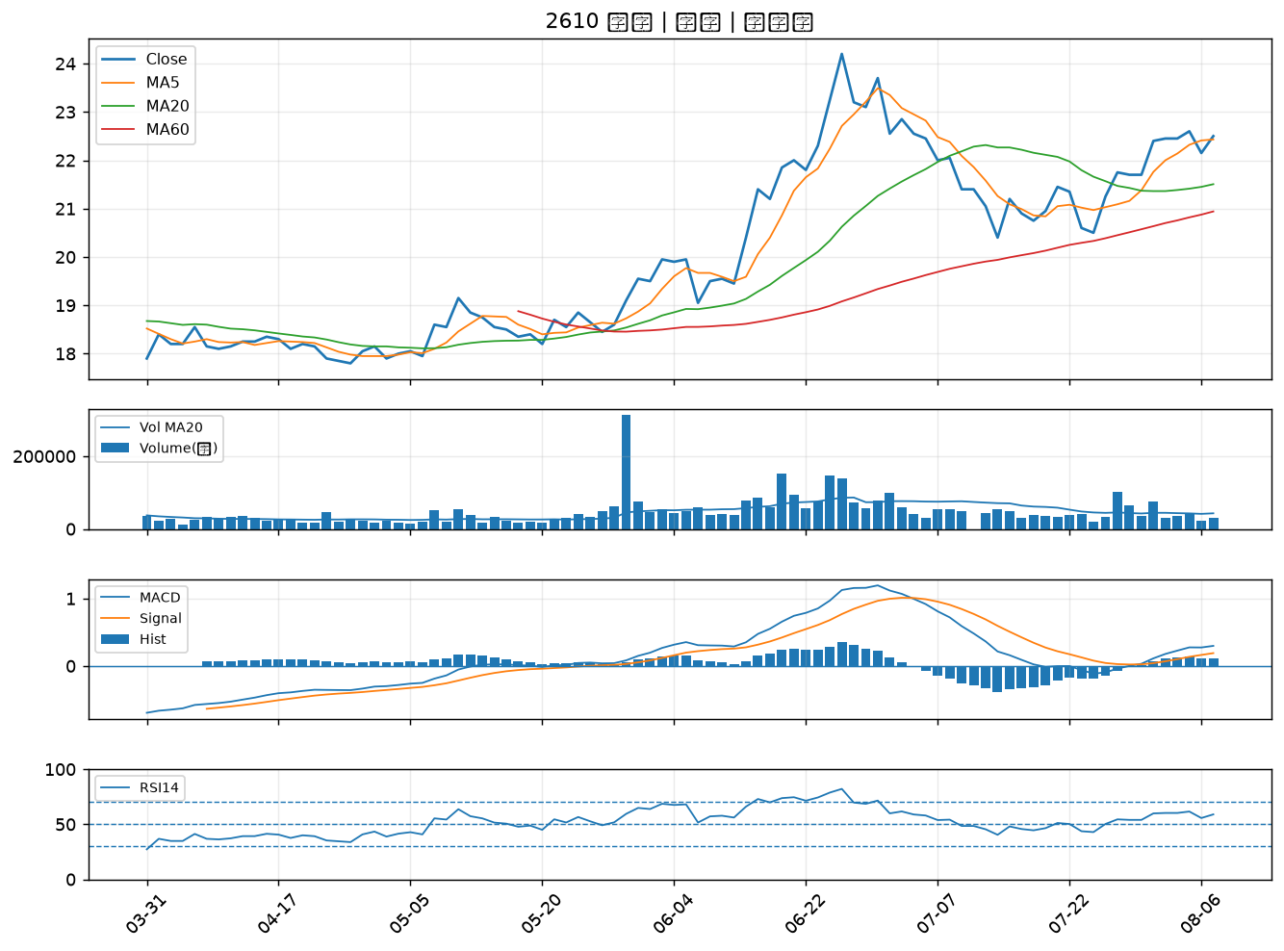

2883 凱基金｜B級
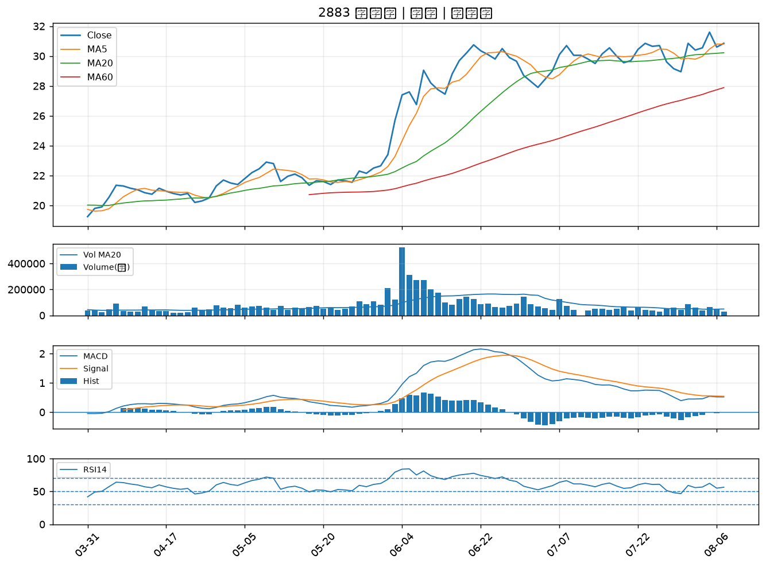

2880 華南金｜B級
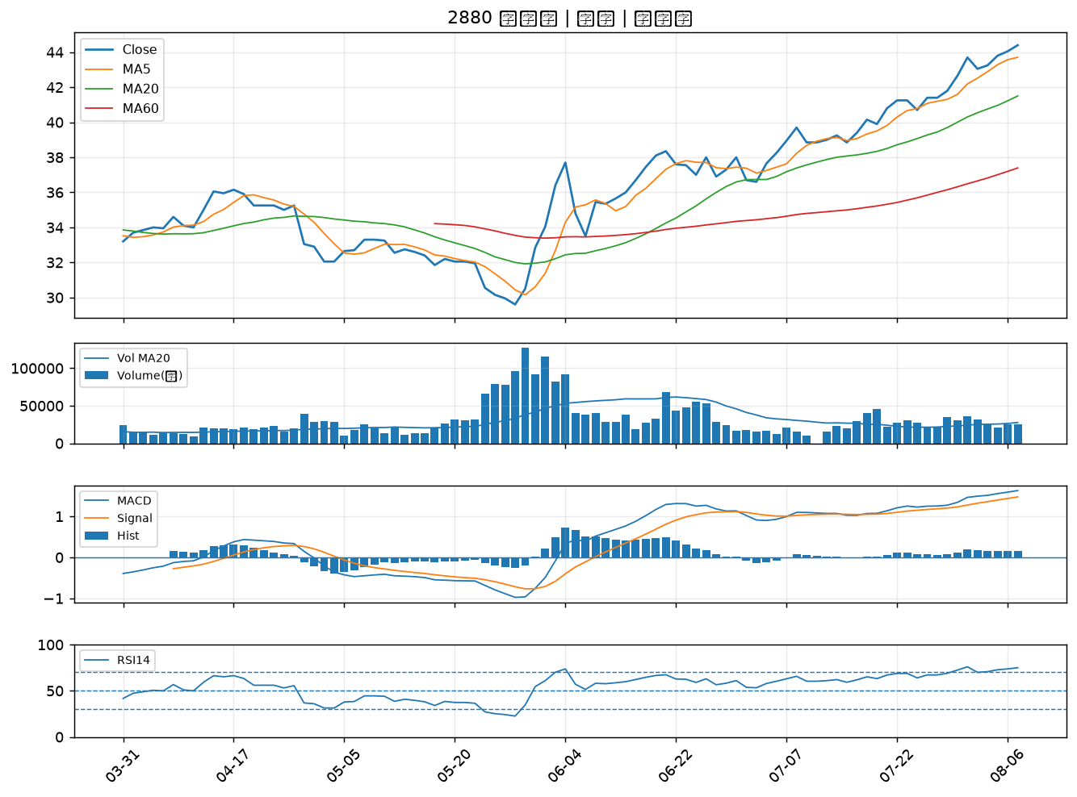

2455 全新｜B級
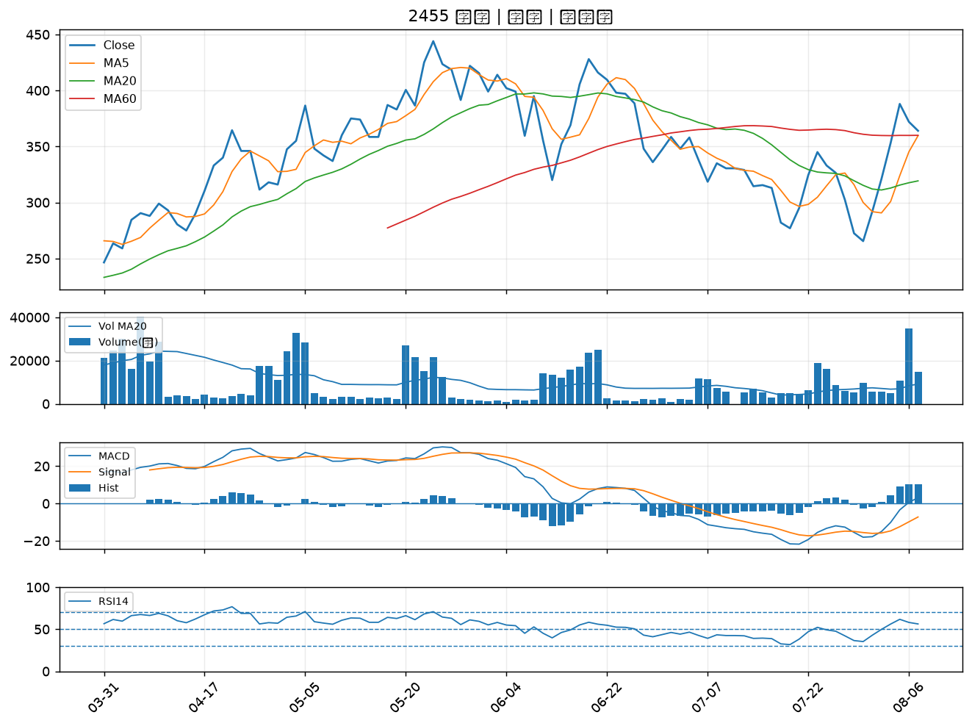

2451 創見｜B級
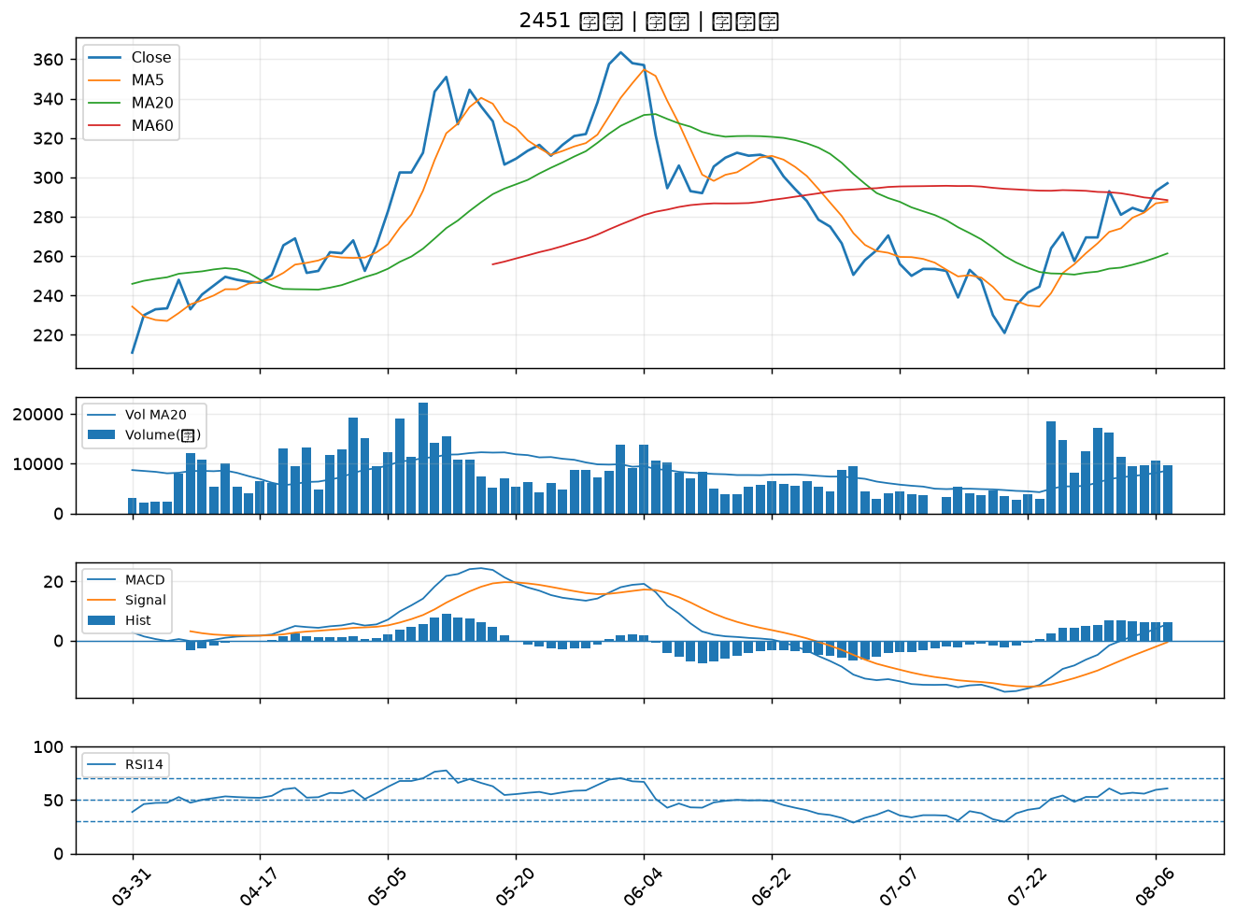

4967 十銓｜B級
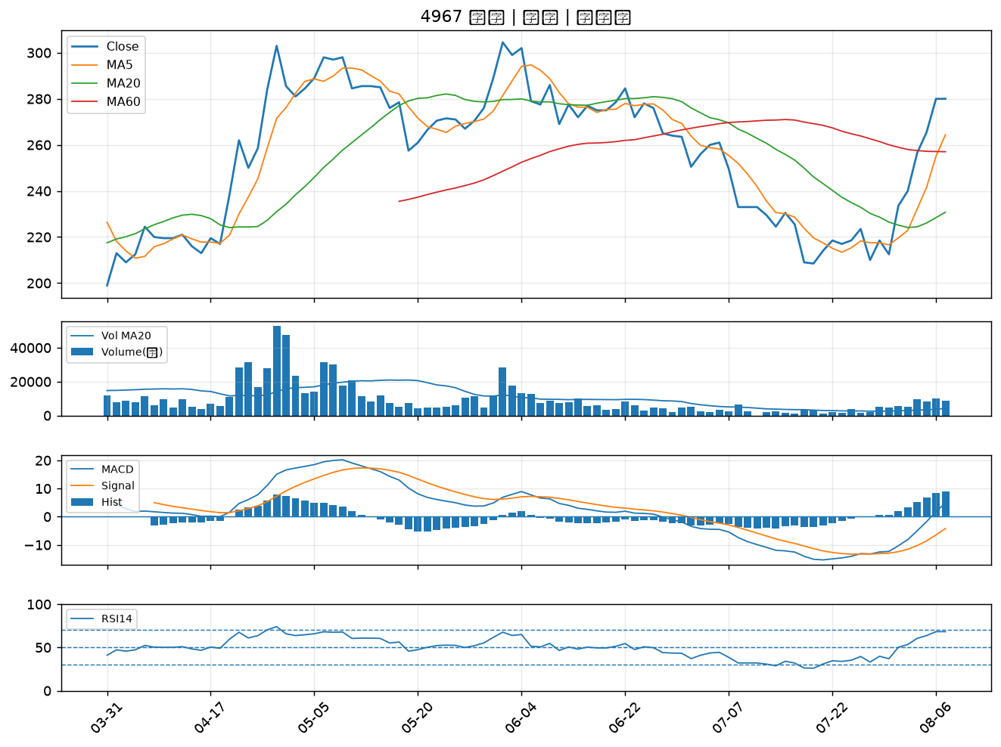

2421 建準｜B級
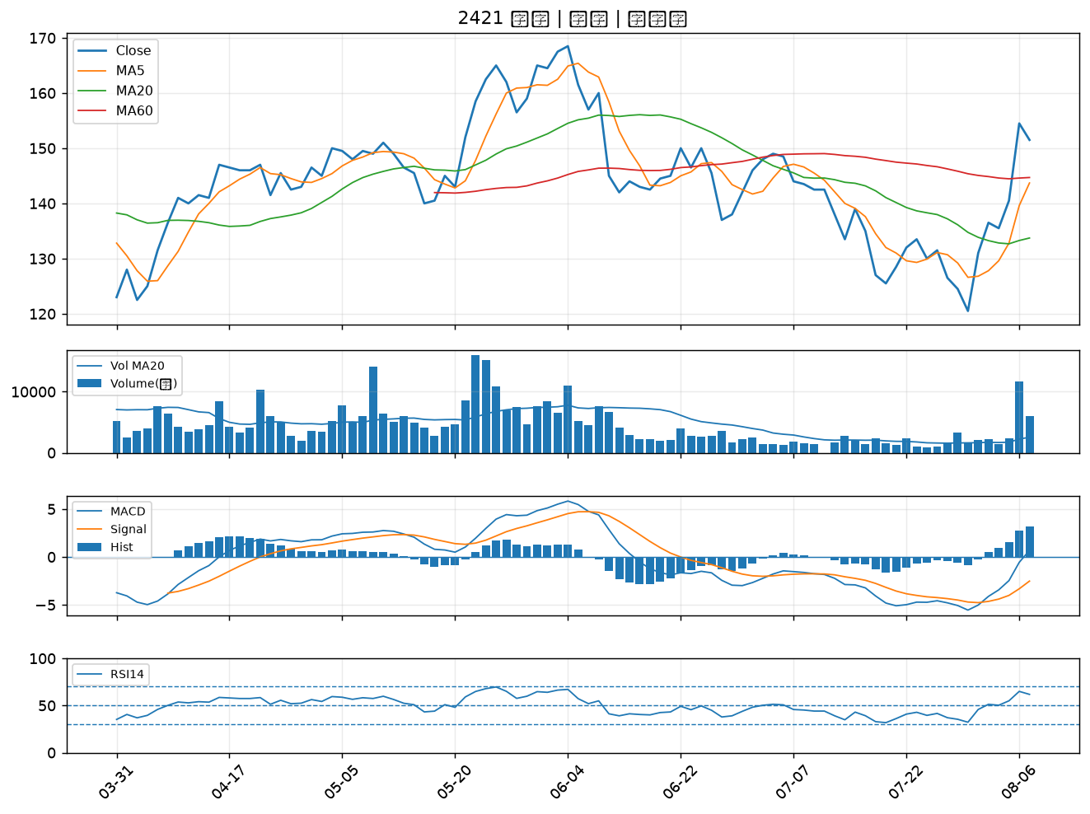

2362 藍天｜B級
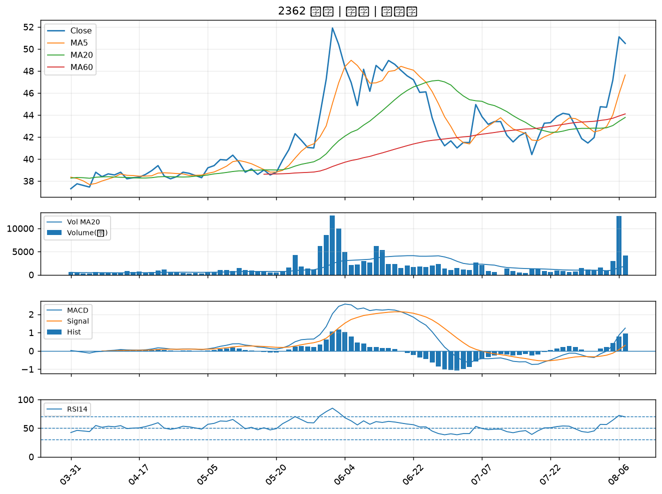

2395 研華｜B級
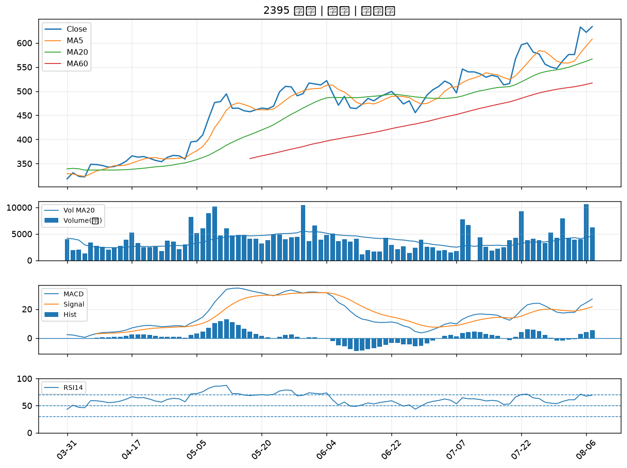

9945 潤泰新｜B級
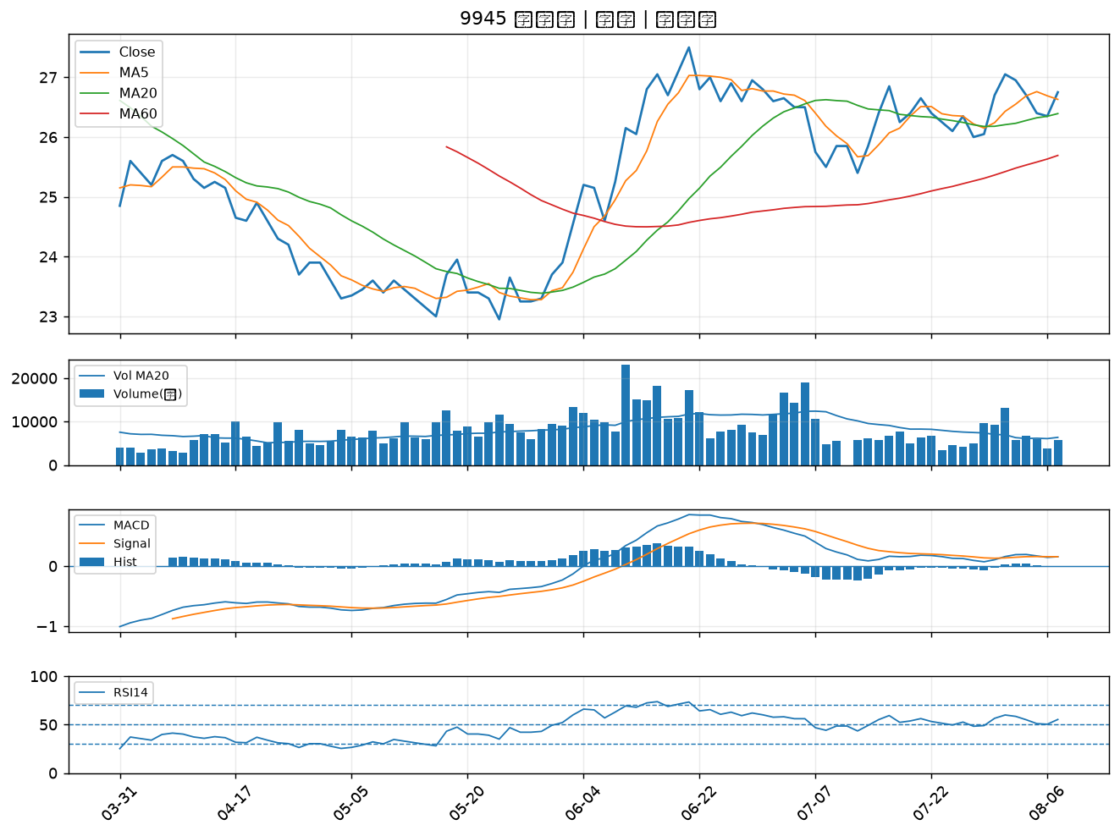

2605 新興｜B級

